상품제안서
트렌잇 듀얼모니터암 JMB-C014 | 상품코드: F25281

 |  |  |  |  |  |  | 02-412-0044 | www.easy1.co.kr
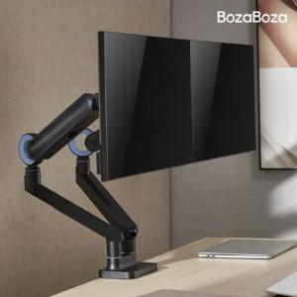

【상세/제작정보】 | 인쇄 및 포장은 별도 문의 부탁드립니다. 배송비는 별도입니다. 1박스 3개입

【인쇄/포장옵션】 | / 시판박스

【공급단가】 | 수량 | 20~ | 100~ | 300~ | 500~ | 1,000~
*VAT별도 | 화이트 | 101,500원 | 99,870원 | 97,440원 | 95,000원 | 93,380원
 | 블랙 | 101,500원 | 99,870원 | 97,440원 | 95,000원 | 93,380원

【상품 URL】 | http://www.easy1.co.kr/src/goods_detail.php?gdno=25281

